참석명단
■ 26년 여름수련회 학생 참석자 - 127명 |  | ■ 26년 여름수련회 교역자, 교사 참석자 - 28명

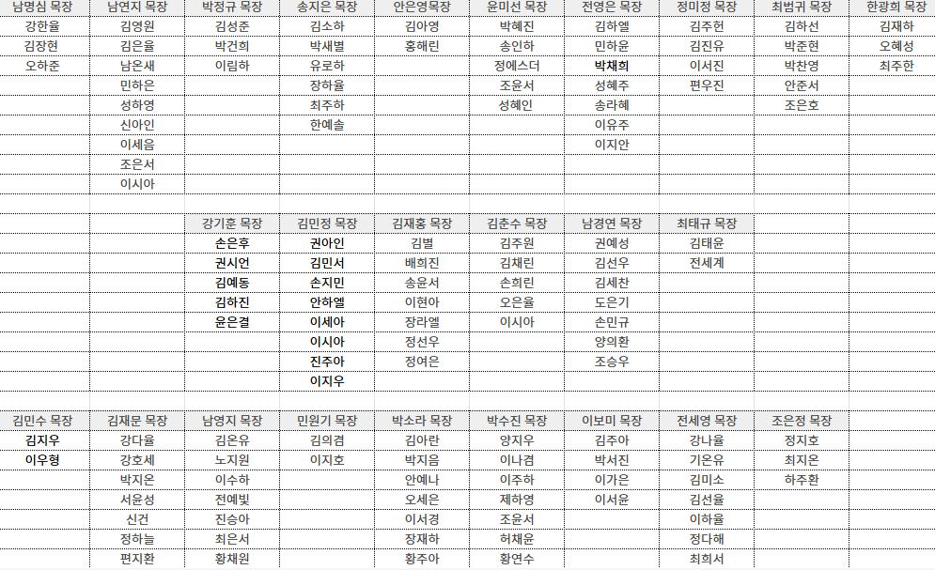
 | 1학년 47명 |  |  | 14일 오전 | 14일 오후 | 15일 오전 | 15일 오후 | 16일 오전
 |  |  | 김동주
 |  |  | 김민석
 |  |  | 양태민 |  |  |  |  |  | 진행팀
 |  |  | 정연태 |  |  |  |  |  | 미디어팀
 |  |  | 하재우 |  |  |  |  |  | 진행팀
 |  | 1학년 | 한광희
 |  | 1학년 | 박정규
 | 2학년 34명 | 1학년 | 최범귀 |  |  |  |  |  | 총무팀
 |  | 1학년 | 송지은
 |  | 1학년 | 윤미선 |  |  |  |  |  | 미디어팀
 |  | 1학년 | 전영은 |  |  |  |  |  | 총무팀
 |  | 1학년 | 정미정 |  |  |  |  |  | 의전팀
 |  | 1학년 | 안은영 |  |  |  |  |  | 총무팀
 |  | 2학년 | 최태규
 | 3학년 46명 | 2학년 | 남경연
 |  | 2학년 | 강기훈 |  |  |  |  |  | 총무팀
 |  | 2학년 | 김민정 |  |  |  |  |  | 총무팀
 |  | 2학년 | 김재홍 |  |  |  |  |  | 총무팀
 |  | 2학년 | 김춘수 |  |  |  |  |  | 미디어팀
 |  | 3학년 | 민원기 |  |  |  |  |  | 진행팀
 |  | 3학년 | 조은정 |  |  |  |  |  | 진행팀
 |  | 3학년 | 전세영
 |  | 3학년 | 남영지
 |  | 3학년 | 박수진
 |  | 3학년 | 이보미
 |  | 3학년 | 박소라
 |  | 3학년 | 김민수 |  |  |  |  |  | 총무팀
 |  | 3학년 | 김재문 |  |  |  |  |  | 진행팀

